Sheet1

STT | Tên Form | Nhãn | Tên Tag
1 | FrmHome | Áp suất làm việc (bar) | Pressure_Oil_Door1
2 |  |  | Pressure_Oil_Door2
3 |  | Nhiệt độ dầu (°C) | S1_Temp_Oil
4 |  | Trạng thái cửa | Door1_Opening
5 |  |  | Door1_Closing
6 |  |  | Door2_Opening
7 |  |  | Door2_Closing
8 |  | Hành trình xy lanh (mm) | HT_Cylinder1_1
9 |  |  | HT_Cylinder1_2
10 |  |  | HT_Cylinder2_1
11 |  |  | HT_Cylinder2_2
12 |  | Độ mở cửa van: a (cm) | Door1_Aperture
13 |  |  | Door2_Aperture
14 |  | Lưu lượng xả: Qi (m³/s) | Fllow_Door1
15 |  |  | Fllow_Door2

16 |  | Qtr (m³/s) | Total_Fllow
17 |  | MN HỒ (TL-TXL) (m) | Fllow_Ho
18 |  | MN HỒ (TL-CDD) (m) | Fllow_TL_CDD
19 |  | TRẠM SƠN ĐÀI | Fllow_SonDai
20 |  | TRẠM TV DẦU TIẾNG | Fllow_DauTieng
21 |  | TRẠM BẾN SÚC | Fllow_BenSuc
22 |  | TRẠM BÌNH NHÂM | Fllow_BinhNham
23 |  | ahdBar | Fllow_Door1
24 |  |  | Fllow_Door2
25 |  |  | Doorlock1_1Open
26 |  |  | Doorlock1_2Open
27 |  |  | Doorlock2_1Open
28 |  |  | Doorlock2_2Open
29 |  |  | Doorlock1_1Close
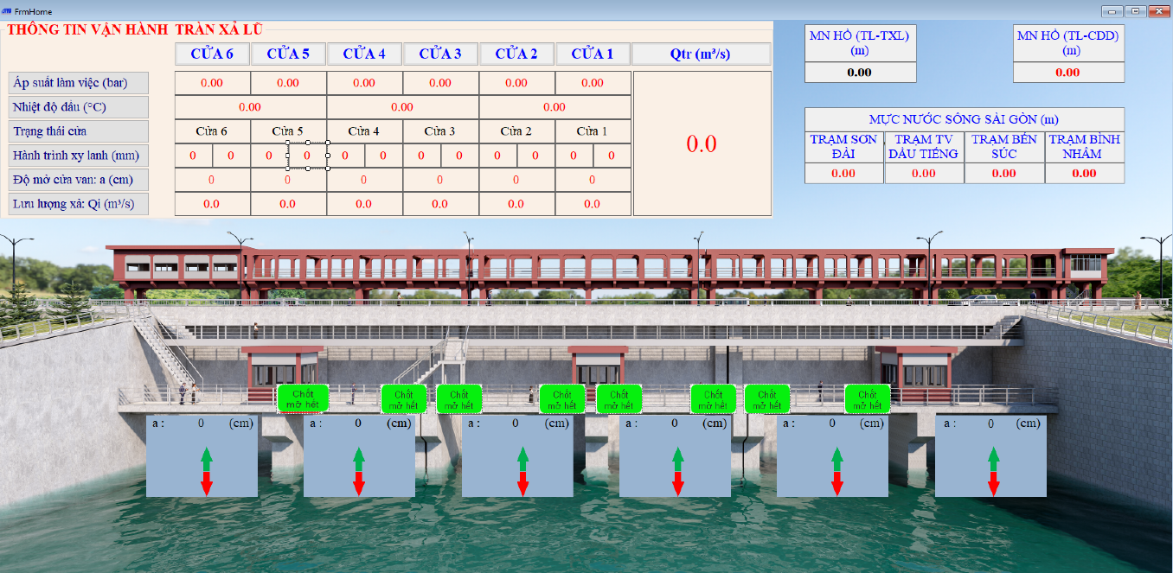
30 |  |  | Doorlock1_2Close
31 |  |  | Doorlock2_1Close
32 |  |  | Doorlock2_2Close
33 |  |  | Door1_Opening
34 |  |  | Door2_Opening
35 |  |  | Door1_Closing
36 |  |  | Door2_Closing
 | FrmTran (Cửa 1) | Mực nước hồ (MN hồ) : | Fllow_Ho
 |  | Nhiệt độ dầu : | S1_Temp_Oil
 |  | Hành trình xy lanh 1_1 | HT_Cylinder1_1
 |  | Hành trình xy lanh 1_2 | HT_Cylinder1_2
 |  | Độ mở cửa (a): | Door1_Aperture
 |  | Lưu lượng cửa 1 (Qi) | Fllow_Door1
 |  | Lưu lượng tổng (Qtr) | Total_Fllow
 |  | Thủ công | Man
 |  | Tự động | Auto
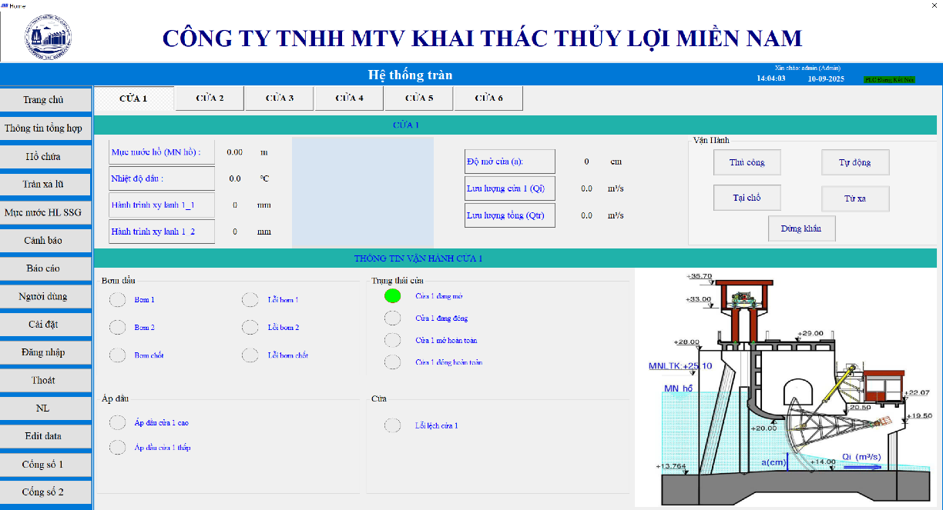
 |  | Tại chổ | Local
 |  | Từ xa | Remote
 |  | Dừng khẩn | Local_Stop
 |  | Bơm 1 | DC1_Running
 |  | Bơm 2 | DC2_Running
 |  | Bơm chốt | DC3_Running
 |  | Lỗi bơm 1 | DC1_Over
 |  | Lỗi bơm 2 | DC2_Over
 |  | Lỗi bơm chốt | DC3_Over
 |  | Cửa 1 đang mở | Door1_Opening
 |  | Cửa 1 đang đóng | Door1_Closing
 |  | Cửa 1 mở hoàn toàn | Door1_Open
 |  | Cửa 1 đóng hoàn toàn | Door1_Close
 |  | Áp dầu cửa 1 cao | Door1_PressureHigh
 |  | Áp dầu cửa 1 thấp | Door1_PressureLow
 |  | Lỗi lệch cửa 1 | Al_Door1

